Dichte
Dichte des Wassers
1. Erstelle ein weiteres Diagramm, Typ Punkt (XY): Verwende nur die Daten von 1 bis 8 Grad. Anleitung: Markiere die Zellen A3 bis B12. Einfügen > Diagramme > Punkt (XY).
2. Erstelle ein weiteres Diagramm, Typ Linie: Verwende für das Diagramm alle Daten.
Beschrifte die Achsen in beiden Diagrammen!
Temperatur | Dichte
0 | 0.999843
1 | 0.999902
2 | 0.999943
3 | 0.999967
4 | 0.999975
5 | 0.999967
6 | 0.999943
7 | 0.999904
8 | 0.999851
9 | 0.999784 | Bei wieviel Grad ist die Dichte des Wassers am größten? A=
10 | 0.999702 | Wasser mit 23 Grad ist leichter als Wasser mit 7 Grad. | RICHTIG
11 | 0.999608 | Lösche RICHTIG oder FALSCH! | FALSE
12 | 0.9995
13 | 0.99938 | Warum schwimmt Eis auf dem Wasser?
14 | 0.999247 | Lösche die falsche Aussage! | Eis ist leichter als flüssiges Wasser.
15 | 0.999103 |  | Eis ist schwerer als flüssiges Wasser.
16 | 0.998946
17 | 0.998778
18 | 0.998599
19 | 0.998408
20 | 0.998207
21 | 0.997995
22 | 0.997773
23 | 0.997541

Dichte Lösung
Dichte des Wassers
1. Erstelle ein weiteres Diagramm, Typ Punkt (XY): Verwende nur die Daten von 1 bis 8 Grad. Anleitung: Markiere die Zellen A3 bis B12. Einfügen > Diagramme > Punkt (XY).
2. Erstelle ein weiteres Diagramm, Typ Linie: Verwende für das Diagramm alle Daten.
Beschrifte die Achsen in beiden Diagrammen!
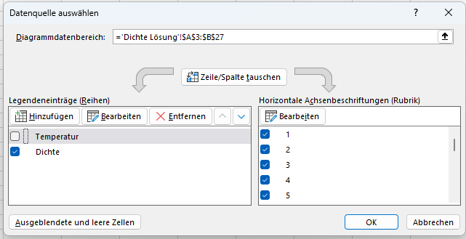
Kein Häkchen
Temperatur | Dichte
0 | 0.999843
1 | 0.999902
2 | 0.999943
3 | 0.999967
4 | 0.999975
5 | 0.999967
6 | 0.999943
7 | 0.999904
8 | 0.999851
9 | 0.999784 | Bei wieviel Grad ist die Dichte des Wassers am größten? A= | 4 Grad
10 | 0.999702 | Wasser mit 23 ist leichter als Wasser mit 7 Grad. | RICHTIG
11 | 0.999608 | Lösche RICHTIG oder FALSCH!
12 | 0.9995
13 | 0.99938 | Warum schwimmt Eis auf dem Wasser?
14 | 0.999247 | Lösche die falsche Aussage! | Eis ist leichter als flüssiges Wasser.
15 | 0.999103
16 | 0.998946
17 | 0.998778
18 | 0.998599
19 | 0.998408
20 | 0.998207
21 | 0.997995
22 | 0.997773
23 | 0.997541

